关系图
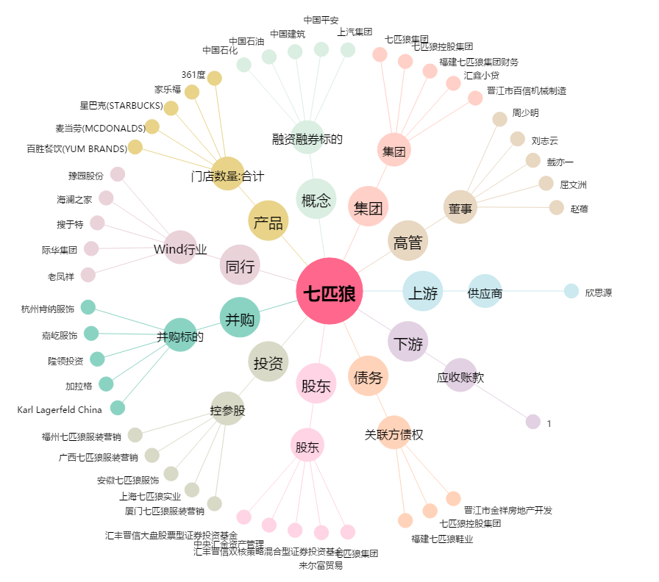
七匹狼[002029.SZ] - 关系概览图

